المؤشرات الكلية

سوق العراق للاوراق المالية
جلسة الاحد 2026/1/18 |  |  |  | تقرير أسعار الأسهم المتداولة لسوق العراق للأوراق المالية
الجلسة (9)
الاسهم المتداولة المدرجة و OTC |  |  | 451,249,806 |  |  | قيمة الأسهم المتداولة المدرجة و OTC |  | 450,440,312 |  |  | صفقات الشركات المدرجة وOTC | 759

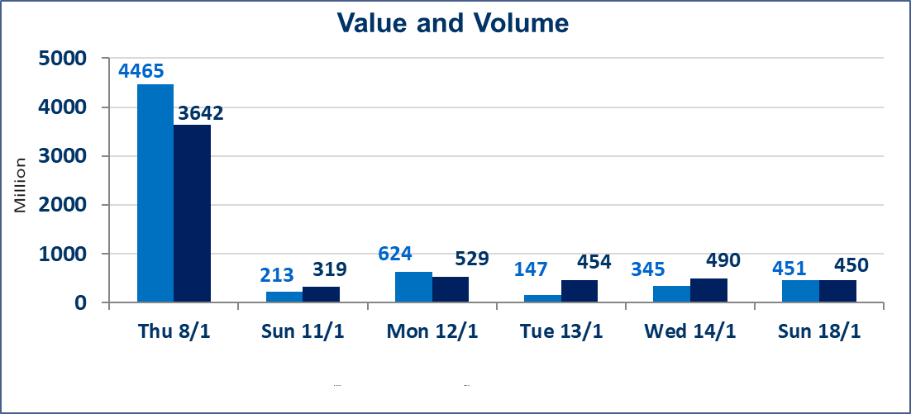
المؤشر60 ISX اليوم | 963.56 |  | نقطة |  |  | المؤشر15 ISX اليوم | 1198.16 | نقطة
المؤشر 60 ISX السابق | 971.27 |  | نقطة |  |  | المؤشر 15 ISX السابق | 1203.76 | نقطة
نسبة التغير | -0.79 |  | % |  |  | نسبة التغير | -0.47 | %
عدد النقاط | -7.71 |  | نقطة |  |  | عدد النقاط | -5.60 | نقطة

الشركات المدرجة | 104 | OTC | 14 | 118 |  | الشركات غير المتداولة المدرجة | 43 | OTC | 14 | 57
الشركات المتداولة | 45 | OTC | 0 | 45 |  | الشركات المرتفعة |  |  | 8
شركات الهيئة العامة |  |  |  | 5 |  | الشركات المنخفضة |  |  | 20
الموقوفة بقرار من هيأة الأوراق المالية |  |  |  | 11
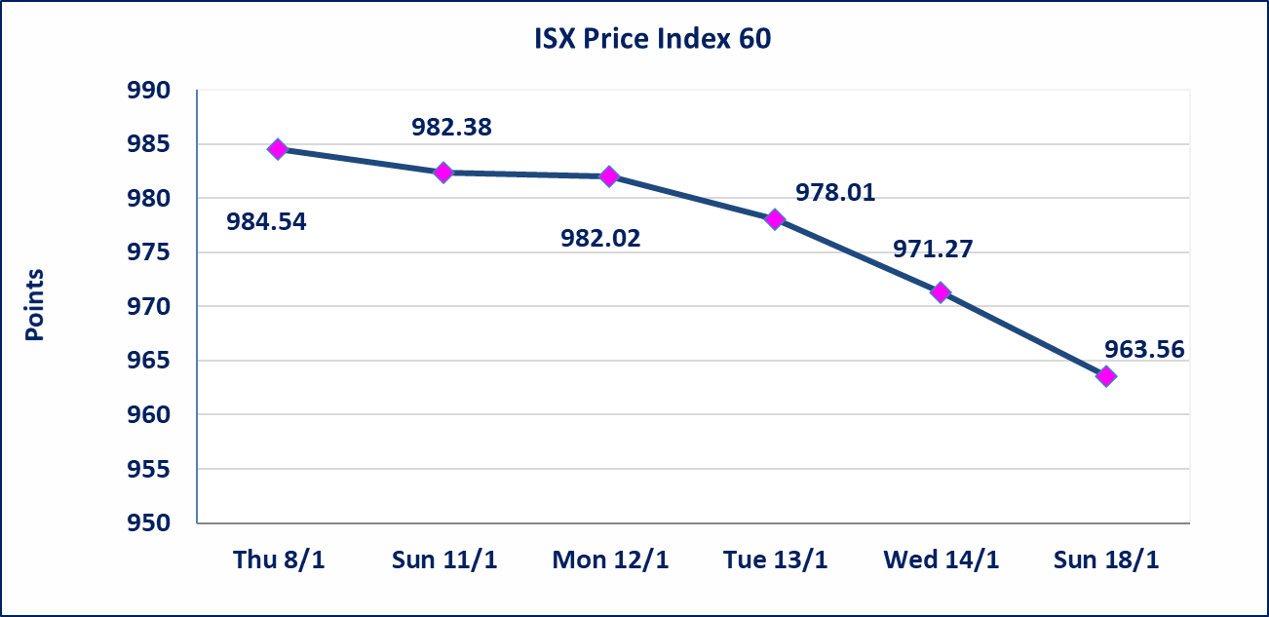
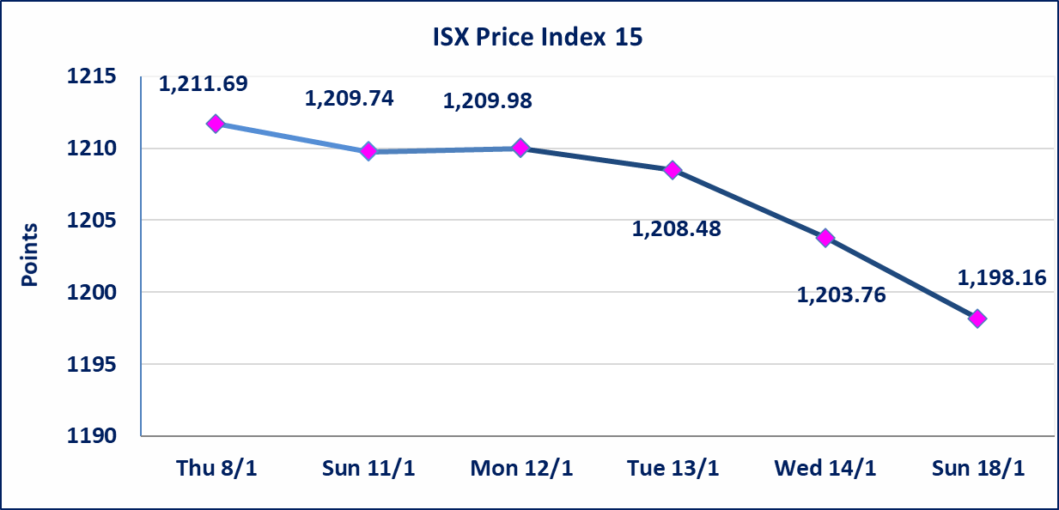

إستبعاد سعر | إستبعاد سعر إغلاق آخر عقد في جلسة اليوم على أسهم شركة الصناعات الخفيفة البالغ (1.380) دينار ليكون (1.390) دينار سعر الاغلاق الحالي .
الحمراء للتامين (NHAM) | أرسل سوق العراق للاوراق المالية كتاب إلى شركة الحمراء للتامين للافصاح عن اهم الاحداث الجوهرية التي أدت إلى ارتفاع سعر السهم لجلستين بكامل حدود نسبة التغير لجسلتي 1/13 و 2026/1/18.
فنددق فلسطين (HPAL) | اجابة الشركة بعدم وجود احداث جوهرية أدت إلى انخفاض سعر السهم لجلستين بكامل حدود نسبة التغير لجسلتي 1/13 و 2026/1/14.سيتم اعادة التداول على اسهم الشركة اعتبارا من جلسة الاثنين 2026/1/19
سندات انجاز - الاصدارية الثانية فئة(500,مليون) | ايقاف التداول على سندات انجاز الاصدارية الثانية دينار إعتباراً من جلسة الاربعاء 2026/1/14 لقرب استحقاق الفائدة نصف سنوية 2026/1/20.
الحد الأعلى والادنى للتغير في السعر | نسبة التغير في المنصة النظامية (15%)، نسبة التغير في المنصة الثانية (20%)، نسبة التغير في المنصة الثالثة (5%) إرتفاعاً وإنخفاضاً من سعر الاغلاق السابق.
Web site : www.isx-iq.net E-mail : info-isx@isx-iq.net |  |  |  |  | 07834000034 - 07711211522 : ص . ب :3607 العلوية الهاتف |  |  |  |  |  | بغداد /الكرادة/ قرب المسرح الوطني /مجاور مصرف الخليج التجاري

نسبة التغير
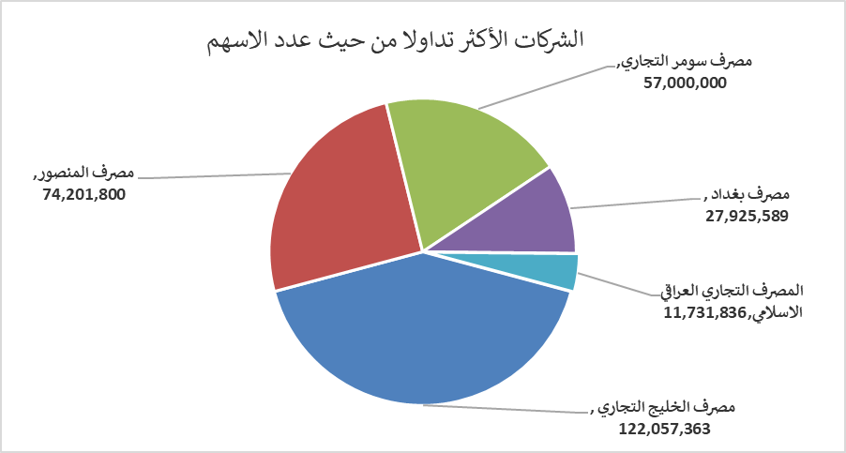
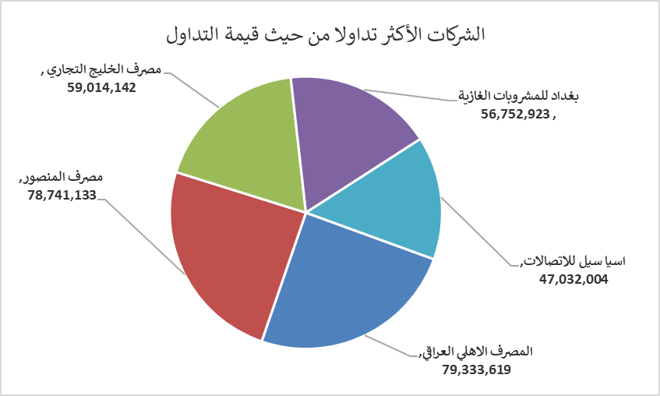
الشركات الأكثر ارتفاعاً وانخفاضاً

نسبة التغير لاسعار الاغلاق الاكثر ارتفاعاً |  |  |  | نسبة التغير لاسعار الاغلاق الاكثر انخفاضاً
اسم الشركة | اغلاق | التغير(%) | الاسهم المتداولة | اسم الشركة | اغلاق | التغير (%) | الاسهم المتداولة
الحمراء للتأمين | 1.090 | 19.78 | 30,000 | مصرف الانصاري | 0.050 | -16.67 | 10,000,000
بغداد العراق للنقل العام | 25.000 | 8.70 | 34,688 | مدينة العاب الكرخ السياحية | 4.000 | -6.98 | 850,000
العراقية لصناعات الكارتون | 2.100 | 7.69 | 100,000 | فنادق المنصور | 45.000 | -6.25 | 250,395
المواد الانشائية الحديثة | 1.200 | 4.35 | 450,000 | بابل للانتاج الحيواني والنباتي | 8.700 | -5.43 | 13,547
الكندي لانتاج اللقاحات البيطرية | 2.450 | 2.08 | 1,000,000 | مصرف الوطني الاسلامي | 0.350 | -5.41 | 102,000

الشركات الاكثر نشاطا حسب الاسهم المتداولة (حجم التداول) |  |  |  | الشركات الاكثر نشاطا حسب القيمة المتداولة
اسم الشركة | اغلاق | التغير(%) | الاسهم المتداولة | اسم الشركة | اغلاق | التغير (%) | القيمة المتداولة
مصرف الخليج التجاري | 0.280 | 0.00 | 210,035,303 | المصرف الاهلي العراقي | 4.700 | -2.29 | 79,333,619
مصرف سومر التجاري | 0.140 | 0.00 | 103,000,000 | مصرف المنصور | 1.940 | 0.00 | 78,741,133
مصرف المنصور | 1.940 | 0.00 | 40,436,832 | مصرف الخليج التجاري | 0.280 | 0.00 | 59,014,142
المصرف الاهلي العراقي | 4.700 | -2.29 | 16,925,819 | بغداد للمشروبات الغازية | 5.720 | -0.69 | 56,752,923
مصرف الاستثمار | 0.230 | -4.17 | 16,069,216 | اسيا سيل للاتصالات | 13.800 | 0.15 | 47,032,004

